15年
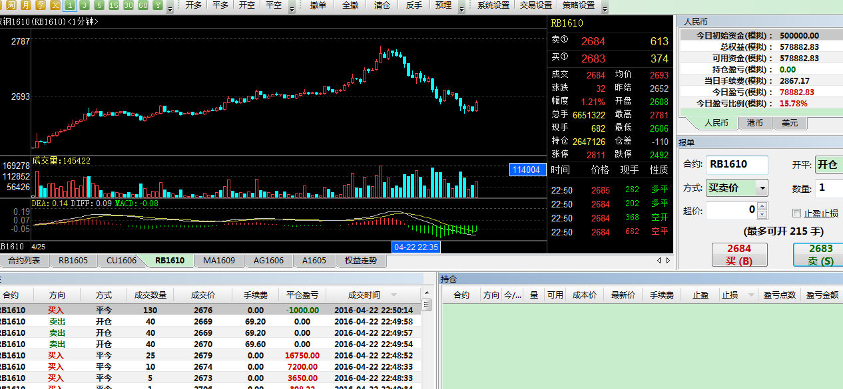
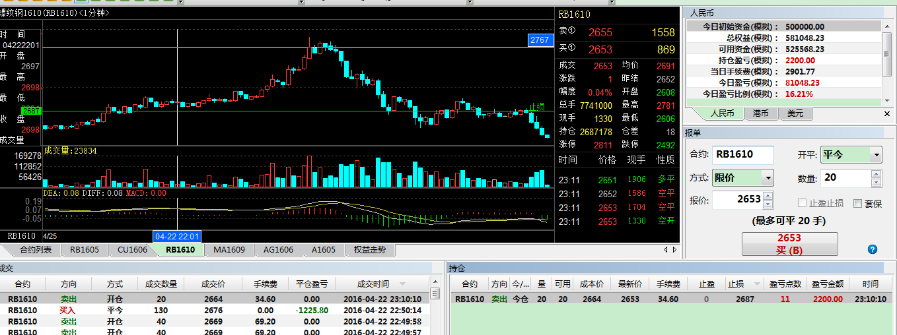
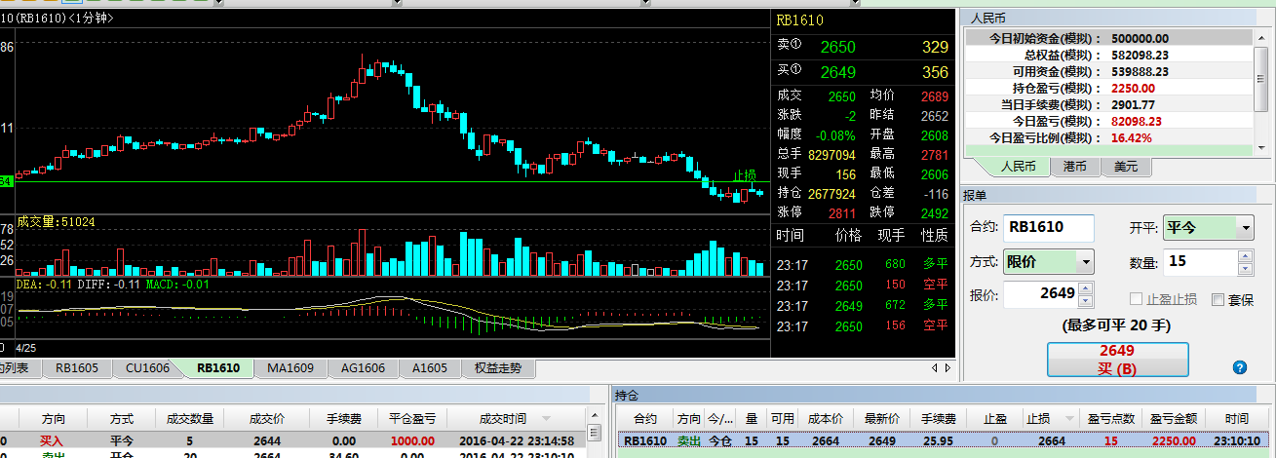
2015-7-7周线破位末班车 要仓单有仓单 下面空间有 又有原油破位下行协助！港口进口CFR报价310美元折合费用等2260 一吨赚100多 港口在疯狂的进口，华东虽然甲醇2470 所以按原油走势 甲醇下面至少看2300 方心空吧 今天周线破位确立 顺势而为吧。 楼主| 发表于 2015-8-7 10:53:06 | 只看该作者 可惜只做到2250 鱼身行情已经走完 鱼尾行情风险增大恩 | http://www.jiaoyizhe.com/thread-1637098-1-1.html 说明他是看基本面的，但过早退出，后面还有一段空
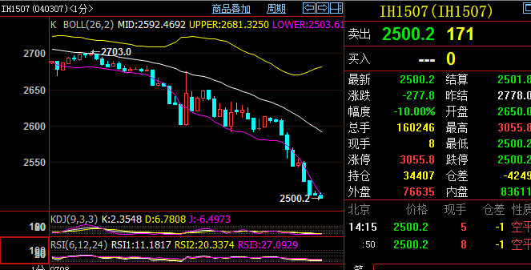 发表于 2015-7-9 14:15:34 | http://www.jiaoyizhe.com/forum.php?mod=viewthread&tid=1638060 他是用布林线的
发表于 2015-8-20 15:37:35 | 只看该作者 回帖奖励 |倒序浏览 |阅读模式 期货一定要做锦上添花和落井下石，少做雪中送炭 | http://www.jiaoyizhe.com/forum.php?mod=viewthread&tid=1650227 要做顺势，就是说这个势已经明显出来了，再顺着趋势的方向做
http://futures.hexun.com/2015-09-02/178808920.html 他推荐的文章
2015-9-28 22:00:47 | 只看该作者 单子下进去 随手把条件单止损带上是好习惯
http://www.jiaoyizhe.com/thread-1662584-1-1.html | 可看出用的是移动止损，手动的
2015-11-13 17:53:33 其实基本面是配合技术面做一些大级别的趋势的，一些波澜壮阔的牛熊都需要基本面的配合。你有哪些品种有疑问可以问下 我看能帮你解答不 2015-11-13 18:19:41 | 只看该作者 alonema007 发表于 2015-11-13 17:55 （谢谢。我现在做空白糖，白糖的基本面我知道一小点，就是畸形产业。 从基本面也许白糖是最不该空的。） 市场普遍都认为白糖很妖，的确影响它的因素很多。进口，配额，走私糖，甘蔗收购价，种植面积，厄尔尼诺现象，巴西原糖，货币贬值。简单来说，白糖一面限制进口，种植面积不断缩减，一面走私屡禁不鲜。总之不会波动大点400~500来个点，小一点200来个点，再大目前不太可能出现，除非政策有新的变化。技术为主吧，利多殆尽就是利空。只要升贴水红线把握好，像11.10号我也有空单，超跌到5320附近了，现货5220，一般期货升水现货100~200个点合理，要打到平水除非有其他因素。最后把我还是打出来了0.0 我止损5416，小赚一点。日内炒单居多的品种，看分时线你就乱了。不具备大行情。目前也就5200到5600大震荡了 | http://www.jiaoyizhe.com/forum.php?mod=viewthread&tid=1676349 关于白糖和一个小白对话 蓝色小白的话
alonema007 发表于 2015-11-13 18:23 （谢谢。辛苦了。 我也没想太大的行情，也是一两百之内。怎么知道是升水还是贴水啊？生意社吗？） 就看现货减期货价格。是正值，就说明现货升水期货，反之，贴水。
大格局 发表于 2015-11-20 10:55 你每天的最大亏损不超过1万。只有一天大于1万的。 请问你是怎么控制的。是不是到了最大亏损就关机休息了？ 这样说吧 做自己认为最弱的品种，找好合适的入场点，设好止损，对了止损下移持仓成本线附近，拿着 到了心里预期平掉。或者，半天不跌折腾人，退出来。错了 止损掉，看错了 既然不是最弱的就不做了，回调重新分析重新找，做好盈亏比，不做短线炒单，可能一天一个品种就做一次。 大格局 发表于 2015-11-20 14:46 那你一天要做几次呢？ 我一般是上午一次，下午一次，晚上一次。 不限次数，找到合适的入场点就进，找不到就不做，勉强的就轻仓，有信❤的仓稍微重点。对了加仓如果刚开跌，除了问题退出来，对了就拿着 也并不是，比如铁矿石空单拿的好好地，突然10分钟能不跌了，略反弹，其他商品开始止跌，又到了下午1点以后 果断退出来不做了。交易时间不多了，早晨的话 还可能观望下，晚上一般很少做，时间太短，机会成本太低 大格局 发表于 2015-11-20 14:58 请问你有没有不敢开仓的时候，最近我开始不敢开仓了。 开仓的时候总是犹豫不决，错过了不少机会。 我也 ... 不敢开，没把握，就 单量放小 先增强信心。 | http://www.jiaoyizhe.com/thread-1678424-1-1.html 随便做做还那么牛，说明关键是他的操作方式 蓝色小白的话
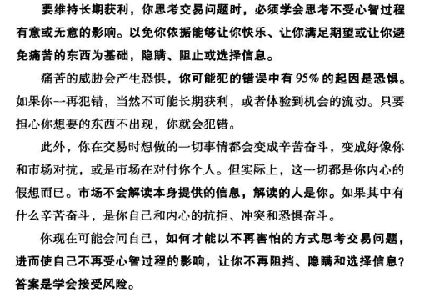 | http://www.jiaoyizhe.com/thread-1678424-1-1.html 道理都懂，但我本质上还是不能坦然接受亏损，想快点盈利，心里急啊

记得有一类综艺节目，挑战者参加挑战，胜利者可以进入未知下一关夺得更大的奖。但是如果输了前面所得一无所有。如果是你 去赌最后一关XX豪华双人游 还是就此罢手？带着之前的奖品离开？ 好吧 大多数挑战者都会选择冲刺一下，去博大奖。如果规则改一下，输了的话亏掉你家一件家电呢？ 如何面对盈利单子被打止损？理解上面就理解了答案 | http://www.jiaoyizhe.com/thread-1700927-1-1.html
标题：仔细看了艾琳歆的帖子收获不少 | http://www.jiaoyizhe.com/thread-1696513-1-1.html 他推荐的，有空看看
图太长放右边 | http://www.jiaoyizhe.com/forum.php?mod=viewthread&tid=1716191
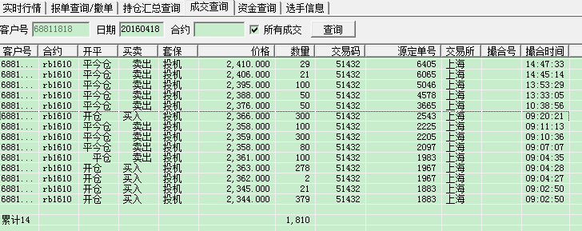
 | http://www.jiaoyizhe.com/thread-1717864-1-1.html 不管是不是模拟，可看出操作手法，分批建平仓？？ 多单平仓是从低到高的，说明是设了分批止盈单

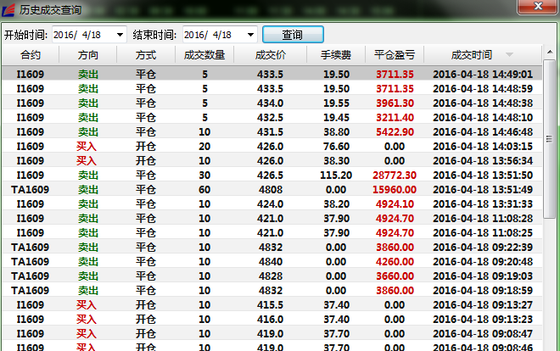

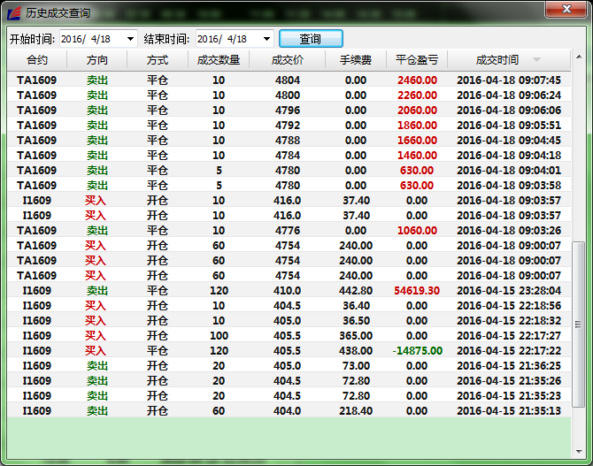

盈利系统的=标准的入场点+标准的出场点+心态+资金管理 缺一不可 缺了就是随心了 随心就容易上头 没有标准的结果就是 震荡习惯性交易者死在单波趋势死扛中 趋势交易者死在 频繁试仓止损中 散户死在无规律的抄顶摸底 追涨杀跌 乱砍中 | http://www.jiaoyizhe.com/thread-1718480-1-1.html 什么叫标准的出入场点？？
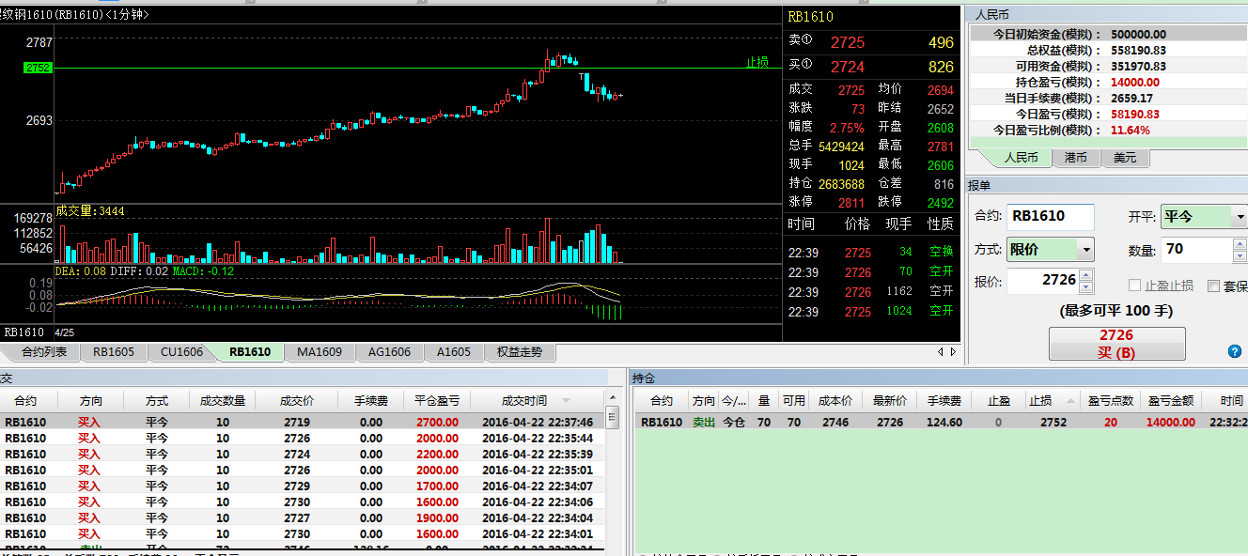
 | http://www.jiaoyizhe.com/forum.php?mod=viewthread&tid=1719812 也用MACD

 | 止损是移动的，主动止盈也有，且是分批的
 | 用的居然是1分钟线，大概是练习吧

